Resum.Pruebas
 |  | PRUEBAS UNITARIAS
 |  |  |  |  |  | GTI-FOR-03 Versión: 01 Estado:Aprobado Vigencia: 01/05/2019 Pág 1 de xx

NOMBRE DE LA ENTIDAD |  |  | Universidad Católica de Colombia

TIPO DE PRUEBA |  |  | De Carga | No. Usuarios Carga |  | Observaciones:
 |  |  | De Rendimiento | No. Usuarios Rendimiento |  | Observaciones:
 |  |  | Validación de Funcionalidad | Observaciones: Pruebas Unitarias Para la verificacion de la puesta en produccion del aplicativo

No. DE REQUERIMIENTO |  |  | 1 | Prioridad: | [2] Requisitos Normales

REQUERIMIENTO |  |  | Puesta en Produccion Aplicativo

LIDER DEL PROYECTO |  |  | ADRIAN DIAZ, JUAN MONTAÑA, NEY LOPEZ

ELABORÓ DISEÑO DE PRUEBAS: |  |  | ADRIAN DIAZ |  |  | Versión | 1.1

NOMBRE SUPERVISOR-CLIENTE |  |  | Universidad Católica de Colombia |  | CARGO

RESUMEN DE PRUEBAS
No. PRUEBA | NOMBRE DE LA PRUEBA |  | OBJETIVO DE PRUEBA | FECHA DE EJECUCIÓN | FECHA FINALIZADO | No. EJECUCIONES | ESTADO DE PRUEBA
1 | Getion de Inventarios |  | Validar el cumplimiento de la funcionaliad de Gestion de Invetarios | 2019-05-18 | 2019-05-18 | 2 | Exitoso
2 | Gestion de Ventas |  | Validar el cumplimiento de la funcionaliad de Gestion de Ventas | 2019-05-18 | 2019-05-18 | 2 | Exitoso
3 | Gestion de Facturacion |  | Validar el cumplimiento de la funcionaliad de Gestion de Facturacion | 2019-05-18 | 2019-05-18 | 2 | No exitoso
4 | Gestion de Reportes |  | Validar el cumplimiento de la funcionaliad de Gestion de Reportes | 2019-05-18 | 2019-05-18 | 2 | Exitoso
Observaciones: |  |  |  |  | Total Casos de prueba Exitoso |  | 6
 |  |  |  |  | Total Casos de prueba No Exitoso |  | 2
 |  |  |  |  | Total Casos de prueba Cancelado |  | 0
 |  |  |  |  | Total de Casos de prueba Ejecutados |  | 8

PruebaNo.01.
 |  | PRUEBA
 |  |  |  |  |  | GTI-FOR-03 Versión: 01 Estado:Aprobado Vigencia: 20/01/2017 Pág 1 de xx

NOMBRE DE LA PRUEBA |  |  | Validar el cumplimiento de la funcionaliad de Gestion de Invetarios

OBJETIVO DE PRUEBA |  |  | Validar el cumplimiento de la funcionaliad de correspondencia Radicacion Recibida

CASO DE USO PRUEBA |  |  |  | COMPLEJIDAD |  |  | Media

PERFIL/ ROL/ USUARIO |  |  | Radicador

TIPO DE NAVEGADOR |  |  | Chrome | No. PRUEBA | 1 | ESTADO DE PRUEBA | Exitoso

DESCRIPCIÓN DE LA PRUEBA
FLUJO DE PRUEBA No. |  | NOMBRE DEL PASO |  | FECHA EJECUCIÓN |  | OBSERVACIONES
1 |  | Ingresar por la URL |  | 2019-05-10 |  | Se realizo al acceso al gestor documental al ambiente ded pruebas ded la versión HTML5 desde la siguiente url: 172,0,0,239/casurhtml5 |  | 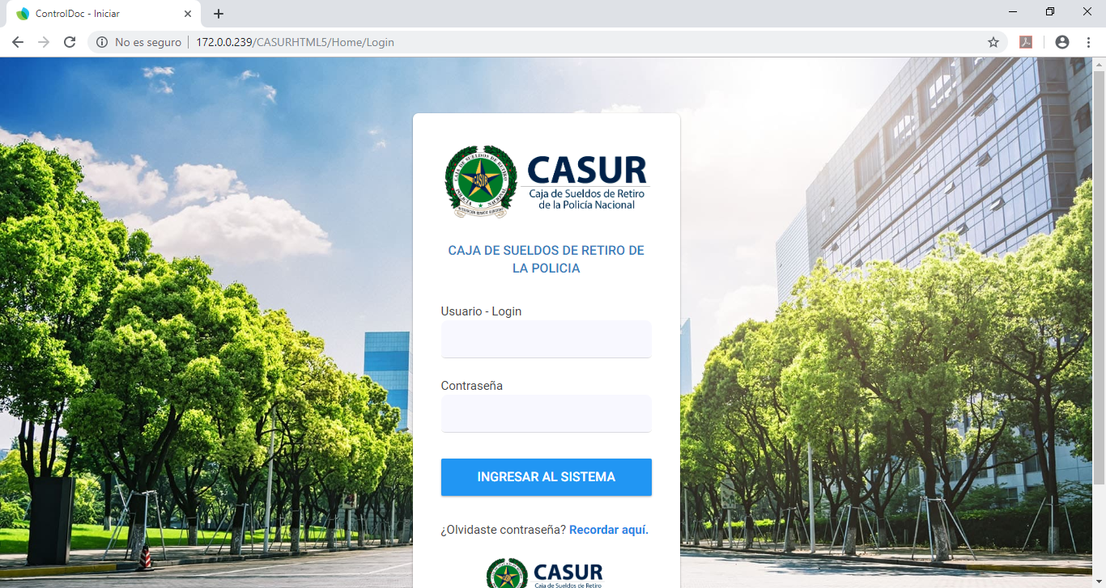
2 |  | Ingresar con usuario y su respectiva clave (según Perfil) |  | 2019-05-10 |  | Para el caso de la prueba se ingresó con el usuario DANNY.BAQUERO |  | 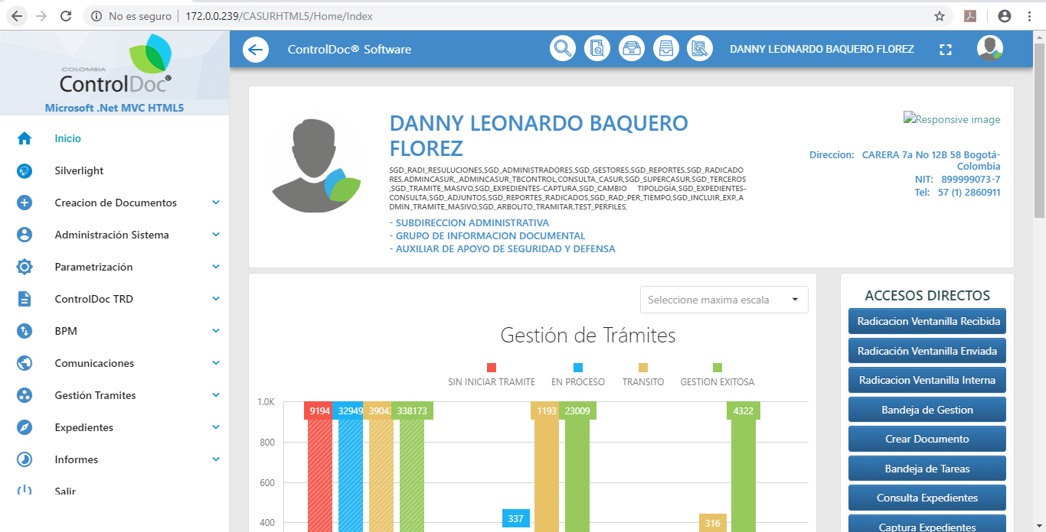
3 |  | Selecciona la opción Radicación Recibida |  | 2019-05-10 |  |  |  | 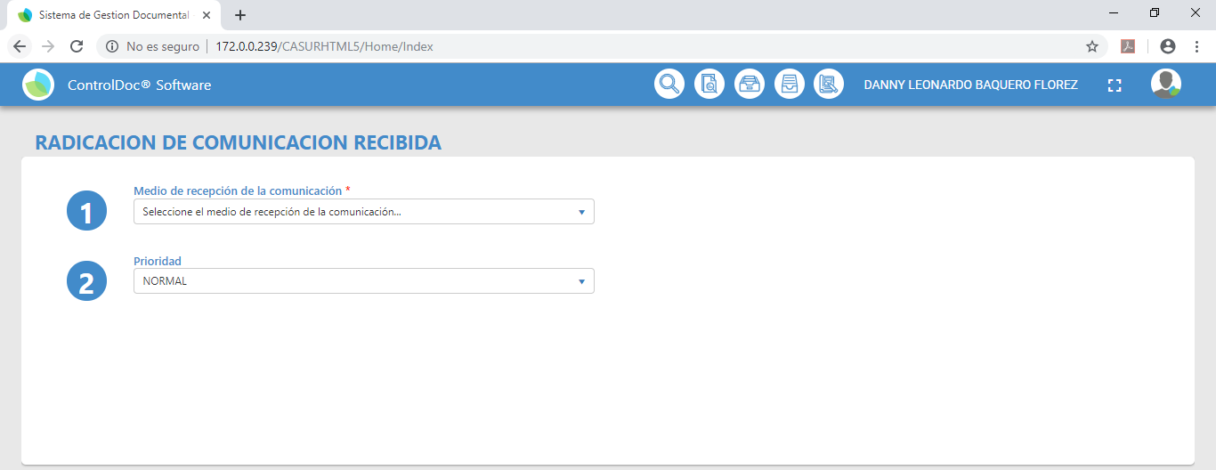
4 |  | 1) Se debe seleccionar el medio de Recepción (Empresa de Mensajeria, Entrega Personal, Correo Elctronico, Fax, Electronico) |  | 2019-05-10 |  |  |  | 
5 |  | Se deligencia los campos Tabla de Retencion Documental TRD de según la opcion escogida del medio de recepcion (Unidad Administrativa, Oficina Productora, Serie Documental, Subserie Documental), y se le da Buscar |  | 2019-05-10 |  |  |  | 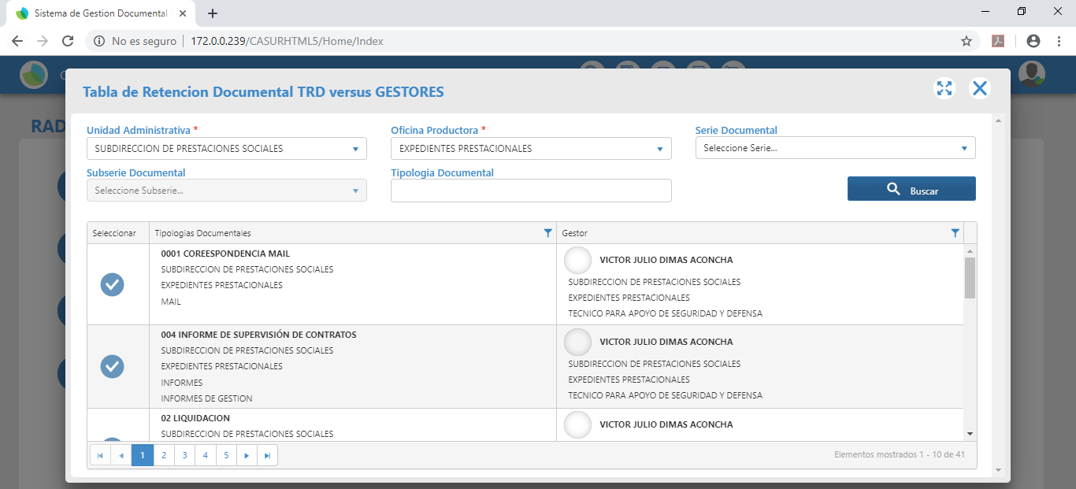
6 |  | 2) Escoger la prioridad ( Sin Especificar, Normal o Alta) de acuerdo a la solicitud |  | 2019-05-10
7 |  | 3) Clasificación de Documento con base en la TRD |  | 2019-05-10
8 |  | 4) Descripción del Documento: Seleccionar Pais, Departamento, Municipio, Fecha del documento, Folios, N° Doc Interno, N° Guia / Codigo Postal, Notificacion (Electronica, Personal, Sin Notificacion) |  | 2019-05-10 |  |  |  | 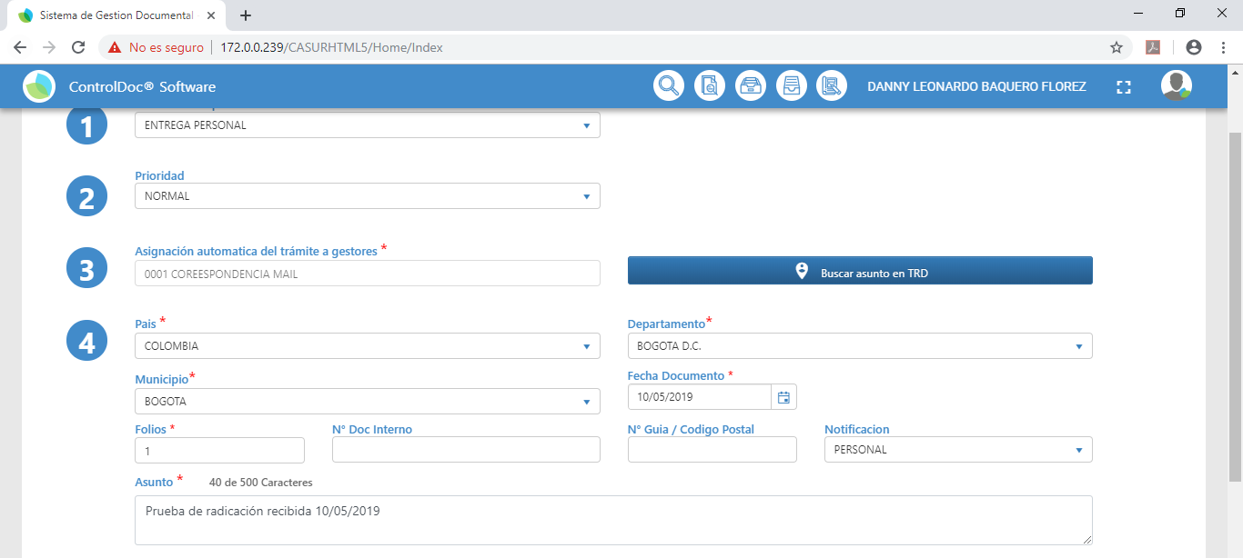
9 |  | 4,1) Adjuntar el archivo o Anexo, del documento a radicar |  | 2019-05-10 |  |  |  | 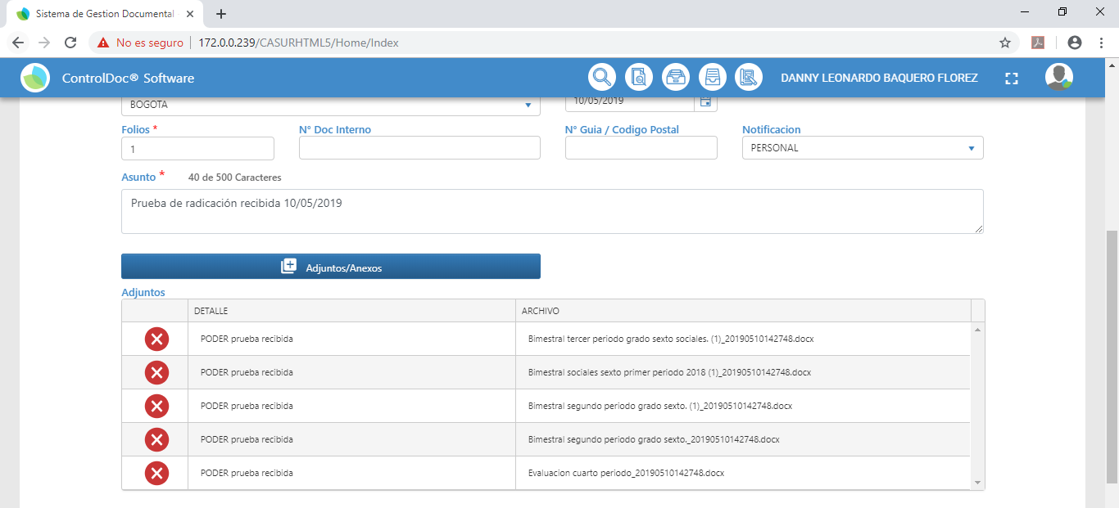
10 |  | 5) Seleccionar el destinatario de la comunicación |  | 2019-05-10 |  |  |  | 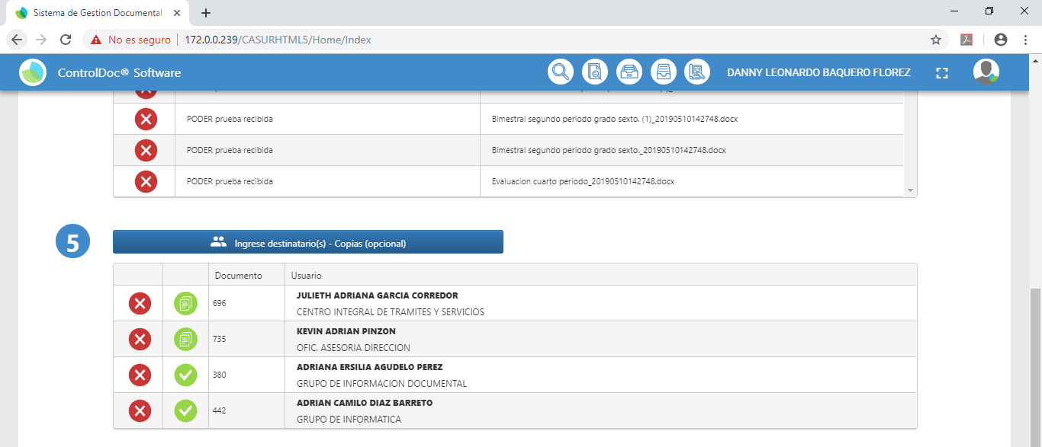
11 |  | 6) Ingreso de Remitentes Seleccionar: Si la persona es Natural o Juridica y se le da buscar y luego aceptar. |  | 2019-05-10 |  |  |  | 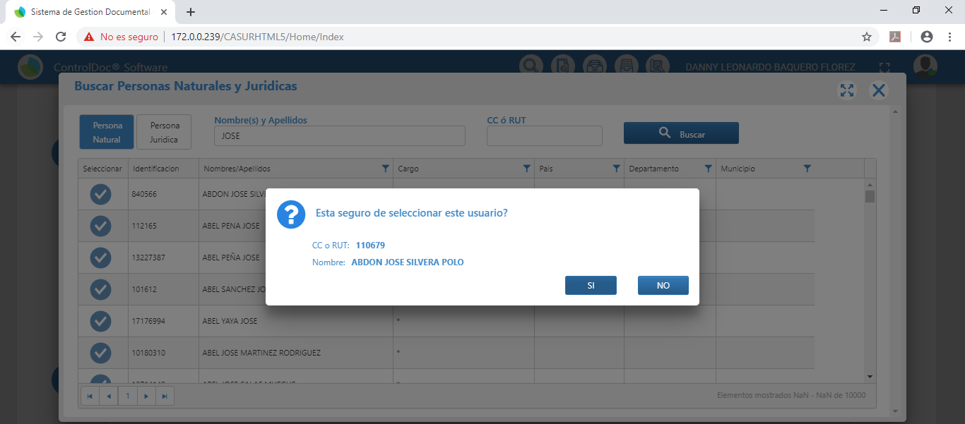
12 |  | 7) Radicar en esta opcion podemos Radicar el archivo y alli nos arroja un consecutivo y un ID del documento y se da por exitosa la redicacion. |  | 2019-05-10
13 |  | 8) Generar Rotulo de Radicación, en este paso encontramos donde se muestra la información resumida del radicado y demas especificaciones del archivo y listo para imprimir. |  | 2019-05-10 |  |  |  | 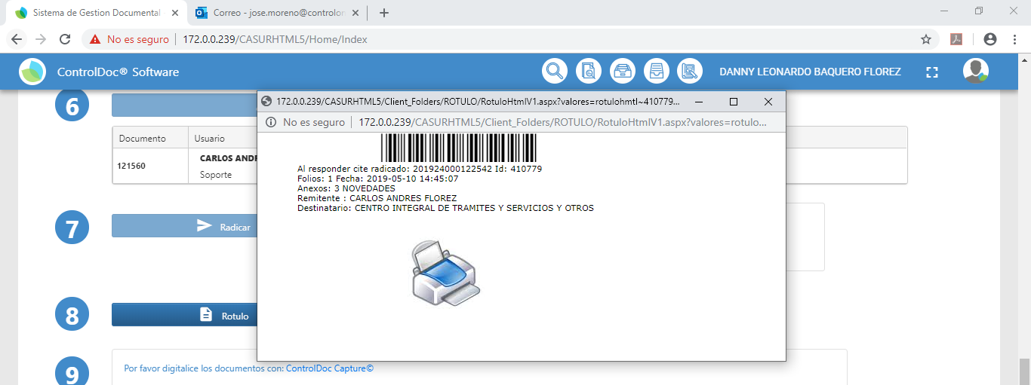
14 |  | 9) Imprimir Rotulo y adherir al documento. |  | 2019-05-10 |  | Quedo pendiente por inprimir el rótulo, adicionalmente debe aparecer la imagen de CASUR en el mismo.
15 |  | 9) Digitalizar Documentos, Digitalizar el documento con el software del Scanner, luego de haber procesados los documentos y guardar; seleccionar el archivo, visualizarlo y subir imagen. |  | 2019-05-10 |  |  |  | 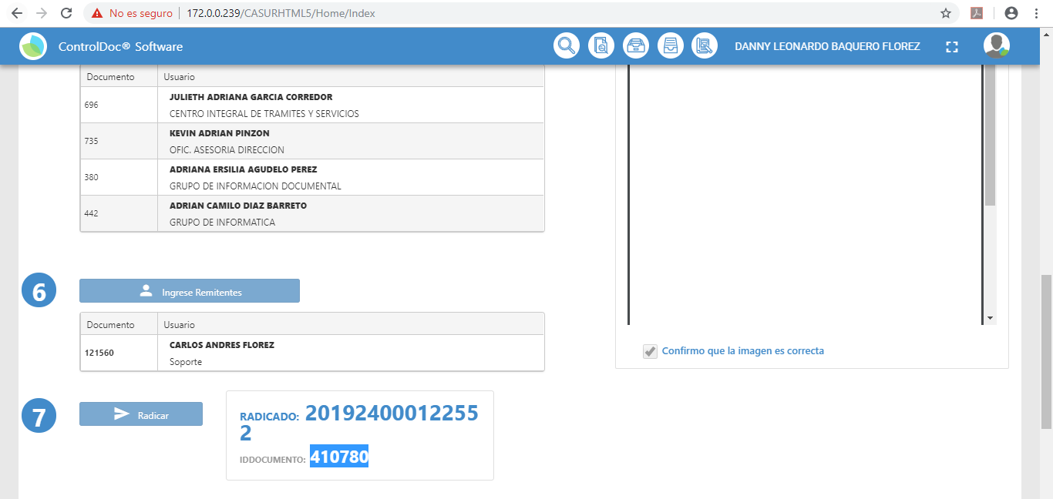
15 |  | 10) Subir PDF en este opcion podemos subir el archivo en este formato establecido para finalizar este proceso. |  | 2019-05-10
16 |  | 11) Verificar el documento digitalizado. |  | 2019-05-10

 | Observaciones Generales

 | Certificacion
 | Funcionario |  |  | Firma
 | Nombre
 | Cargo
 | Area
 | Fecha

PruebaNo.02 (enviada)
 |  | PRUEBA
 |  |  |  |  |  | GTI-FOR-03 Versión: 01 Estado:Aprobado Vigencia: 20/01/2017 Pág 1 de xx

NOMBRE DE LA PRUEBA |  |  | RADICACIÓN CORRESPONDENCIA ENVIADA

OBJETIVO DE PRUEBA |  |  | Validar el cumplimiento de la funcionaliad de correspondencia Radicacion Enviada

CASO DE USO PRUEBA |  |  |  | COMPLEJIDAD |  |  | Media

PERFIL/ ROL/ USUARIO |  |  | Radicador

TIPO DE NAVEGADOR |  |  | Chrome | No. PRUEBA | 2 | ESTADO DE PRUEBA | Exitoso

DESCRIPCIÓN DE LA PRUEBA
FLUJO DE PRUEBA No. |  | NOMBRE DEL PASO |  | FECHA EJECUCIÓN |  | OBSERVACIONES
1 |  | Ingresar por la URL |  | 2019-05-10 |  | Se realizo al acceso al gestor documental al ambiente ded pruebas ded la versión HTML5 desde la siguiente url: 172,0,0,239/casurhtml5
2 |  | Ingresar con usuario y su respectiva clave (según Perfil) |  | 2019-05-10 |  | Para el caso de la prueba se ingresó con el usuario DANNY.BAQUERO
3 |  | Selecciona la opción Radicación Enviada |  | 2019-05-10
4 |  | Medio de Envio por default (Electronico) |  | 2019-05-10
5 |  | Se deligencia los campos Tabla de Retencion Documental TRD de según la opcion escogida del medio de recepcion (Unidad Administrativa, Oficina Productora, Serie Documental, Subserie Documental), y se le da Buscar |  | 2019-05-10 |  |  |  | 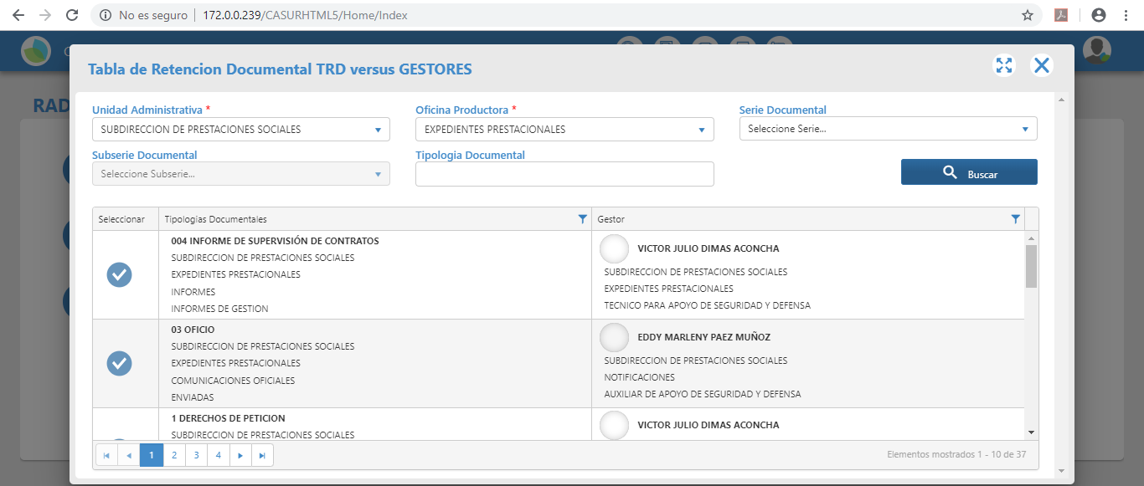
6 |  | Escoger la prioridad ( Sin Especificar, Normal o Alta) de acuerdo a la solicitud |  | 2019-05-10
7 |  | Clasificación de Documento con base en la TRD |  | 2019-05-10
8 |  | 4) Descripción del Documento: Seleccionar Pais, Departamento, Municipio, Fecha del documento, Folios, N° Doc Interno, N° Guia / Codigo Postal, Notificacion (Electronica, Personal, Sin Notificacion) |  | 2019-05-10 |  |  |  | 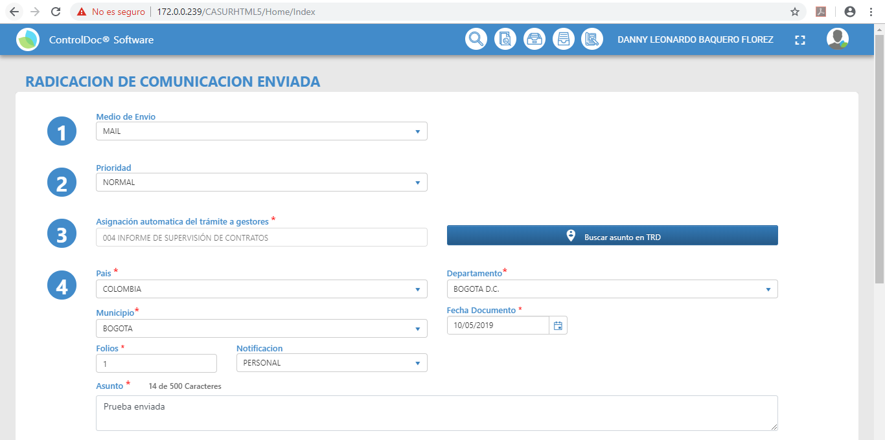
9 |  | 4,1) Adjuntar el archivo o Anexo, del documento a radicar |  | 2019-05-10
10 |  | 5) Seleccionar el destinatario de la comunicación |  | 2019-05-10
11 |  | 6) Ingreso de Remitentes |  | 2019-05-10 |  |  |  | 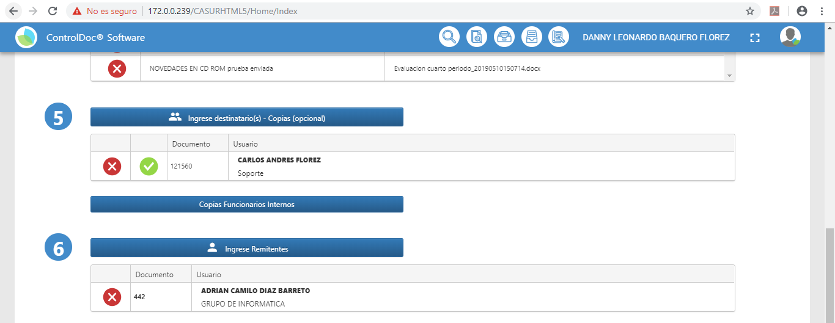
12 |  | 7) Radicar en esta opcion podemos Radicar el archivo y alli nos arroja un consecutivo y un ID del documento y se da por exitosa la redicacion. |  | 2019-05-10 |  |  |  | 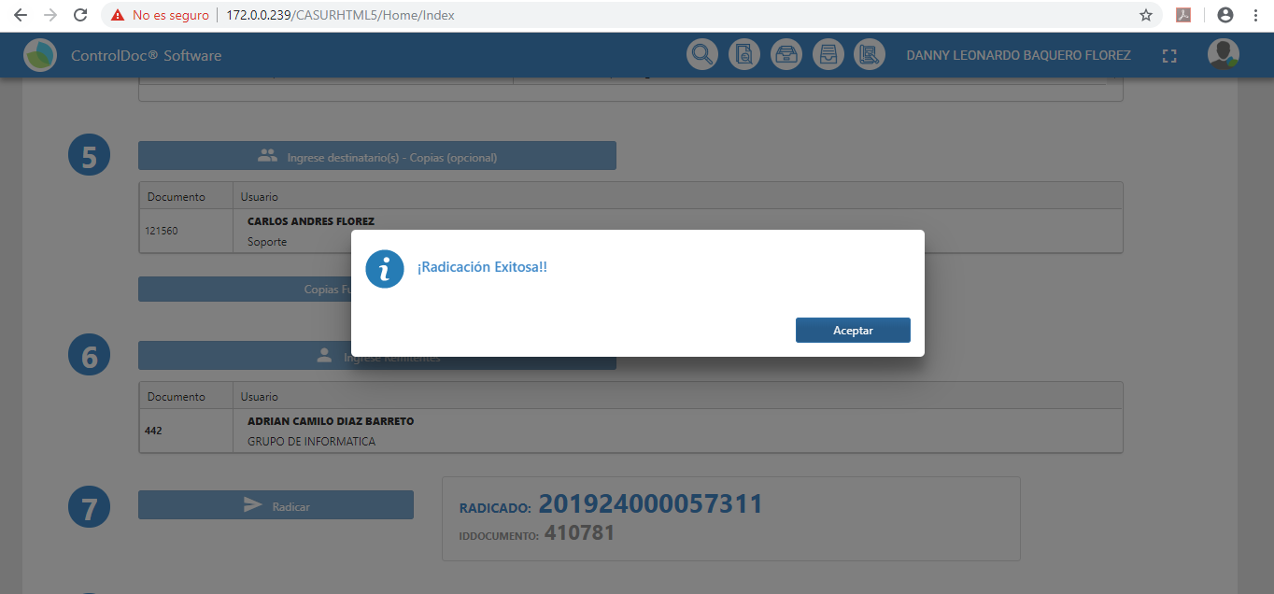
13 |  | 8) Generar Rotulo de Radicación, en este paso encontramos donde se muestra la información resumida del radicado y demas especificaciones del archivo y listo para imprimir. |  | 2019-05-10 |  |  |  | 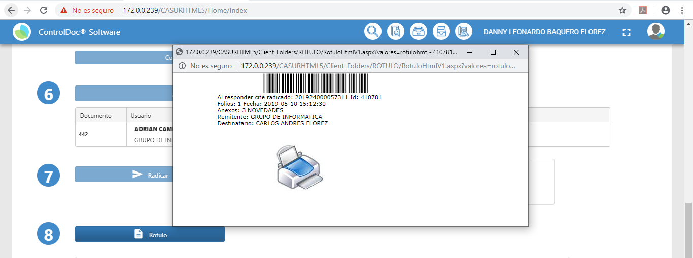
14 |  | 9) Imprimir Rotulo y adherir al documento. |  | 2019-05-10 |  | Quedó pendiente la impresión del rótulo
15 |  | Digitalizar Documentos, Digitalizar el documento con el software del Scanner, luego de haber procesados los documentos y guardar; seleccionar el archivo, visualizarlo y subir imagen. |  | 2019-05-10 |  |  |  | 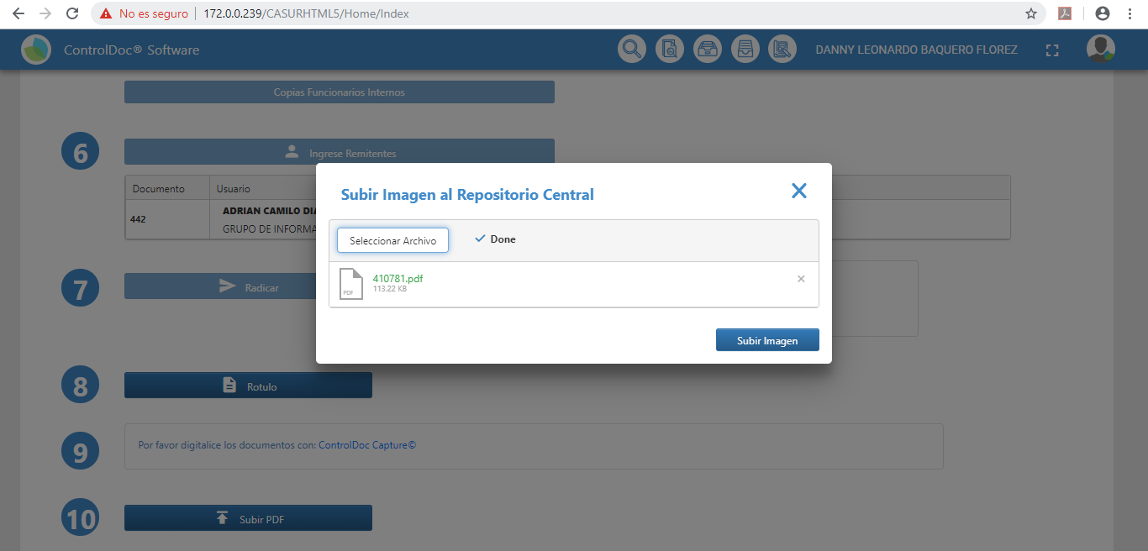
16 |  | 10) Subir PDF en este opcion podemos subir el archivo en este formato establecido para finalizar este proceso. |  | 2019-05-10 |  |  |  | 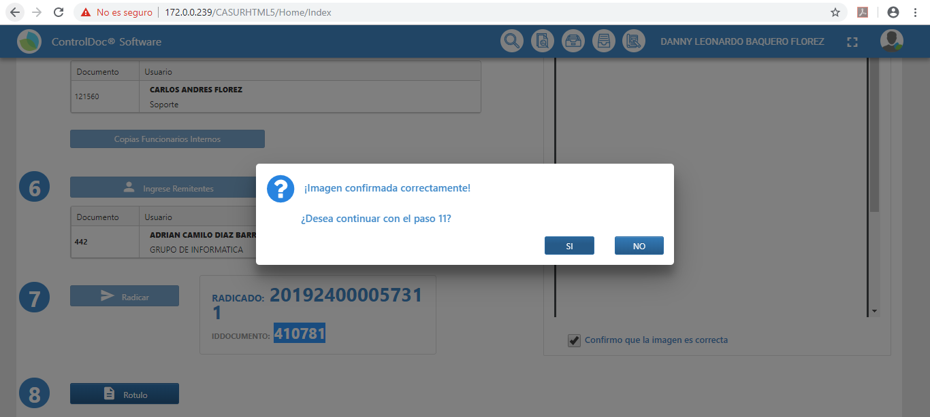
17 |  | 11) Verificar el documento digitalizado. |  | 2019-05-10 |  |  |  | 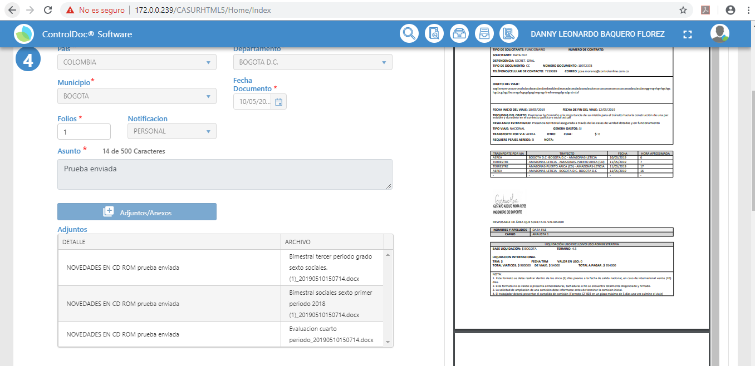

 | Observaciones Generales

 | Certificacion
 | Funcionario |  |  | Firma
 | Nombre
 | Cargo
 | Area
 | Fecha

PruebaNo.03 (interna)
 |  | PRUEBA
 |  |  |  |  |  | GTI-FOR-03 Versión: 01 Estado:Aprobado Vigencia: 20/01/2017 Pág 1 de xx

NOMBRE DE LA PRUEBA |  |  | RADICACIÓN CORRESPONDENCIA INTERNA

OBJETIVO DE PRUEBA |  |  | Validar el cumplimiento de la funcionaliad de correspondencia Radicacion Interna

CASO DE USO PRUEBA |  |  |  | COMPLEJIDAD |  |  | Media

PERFIL/ ROL/ USUARIO |  |  | Radicador

TIPO DE NAVEGADOR |  |  | Chrome | No. PRUEBA | 3 | ESTADO DE PRUEBA | Exitoso

DESCRIPCIÓN DE LA PRUEBA
FLUJO DE PRUEBA No. |  | NOMBRE DEL PASO |  | FECHA EJECUCIÓN |  | OBSERVACIONES
1 |  | Ingresar por la URL |  | 2019-05-10 |  | Se realizo al acceso al gestor documental al ambiente ded pruebas ded la versión HTML5 desde la siguiente url: 172,0,0,239/casurhtml5
2 |  | Ingresar con usuario y su respectiva clave (según Perfil) |  | 2019-05-11 |  | Para el caso de la prueba se ingresó con el usuario DANNY.BAQUERO
3 |  | Selecciona la opción Radicación Interna |  | 2019-05-12
4 |  | 1) Medio de Envio por default (Electronico) |  | 2019-05-13
6 |  | 2) Escoger la prioridad ( Sin Especificar, Normal o Alta) de acuerdo a la solicitud |  | 2019-05-14
7 |  | 3) Clasificación de Documento con base en la TRD |  | 2019-05-15 |  |  |  | 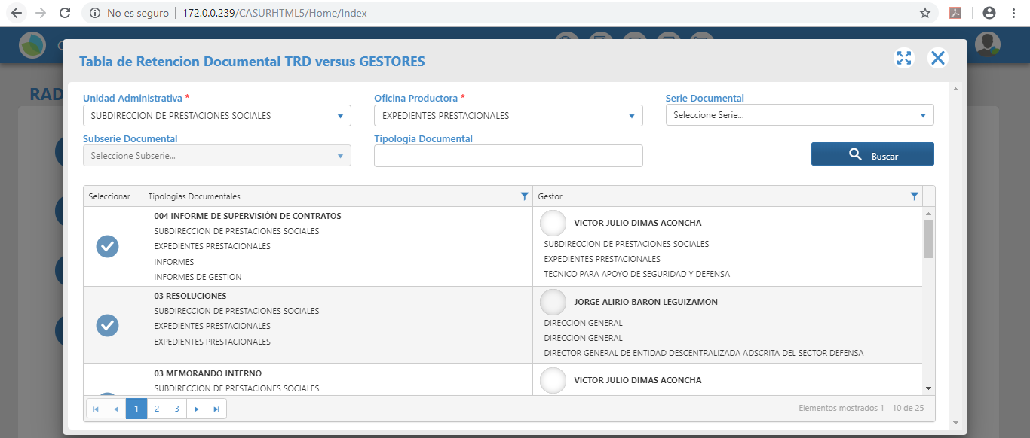
8 |  | 4) Descripción del Documento: Seleccionar Pais, Departamento, Municipio, Fecha del documento, Folios, N° Doc Interno, N° Guia / Codigo Postal, Notificacion (Electronica, Personal, Sin Notificacion) |  | 2019-05-16 |  |  |  | 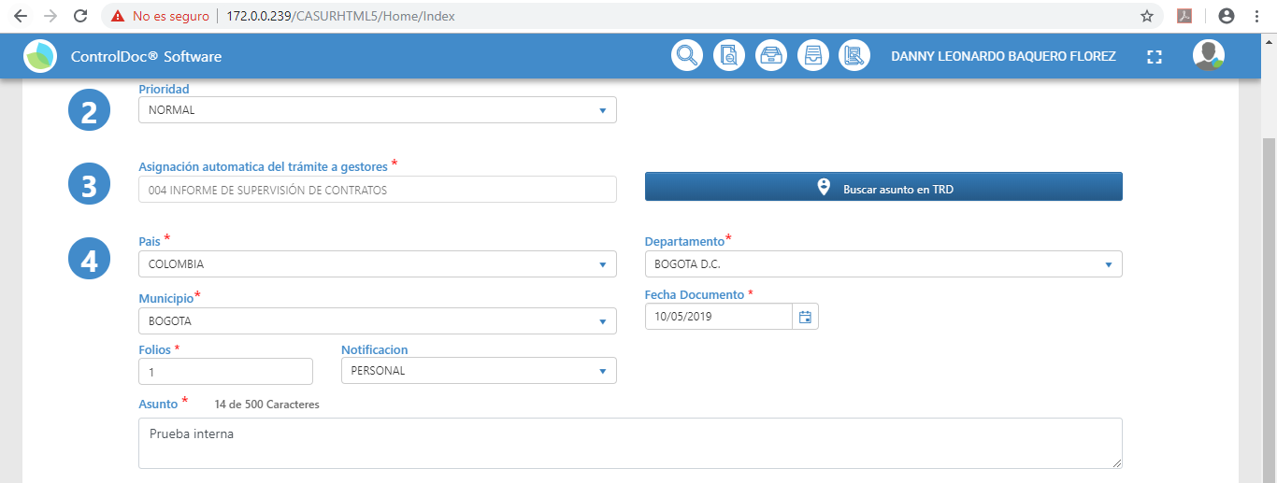
9 |  | 4,1) Adjuntar el archivo o Anexo, del documento a radicar |  | 2019-05-17 |  |  |  | 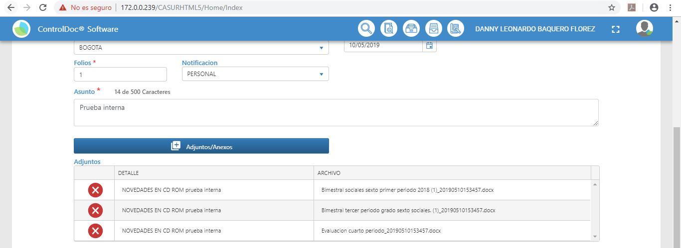
10 |  | 5) Seleccionar el destinatario de la comunicación |  | 2019-05-18 |  |  |  | 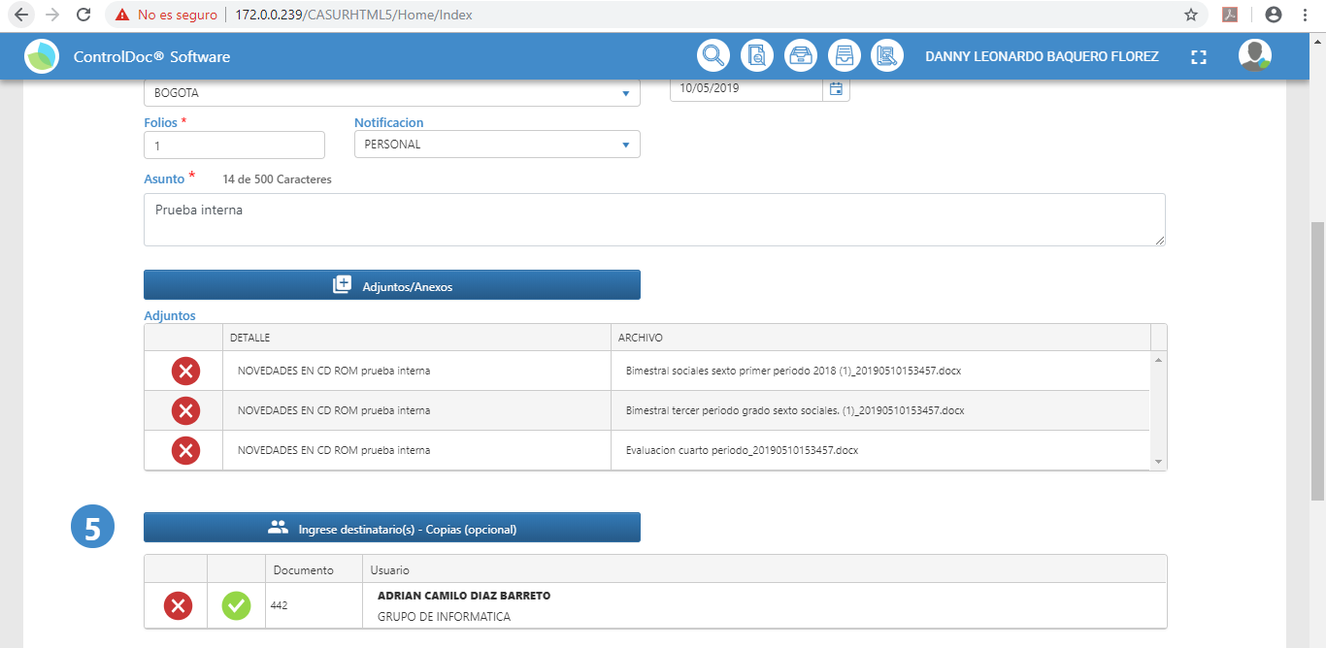
11 |  | 6) Ingreso de Remitentes |  | 2019-05-19 |  |  |  | 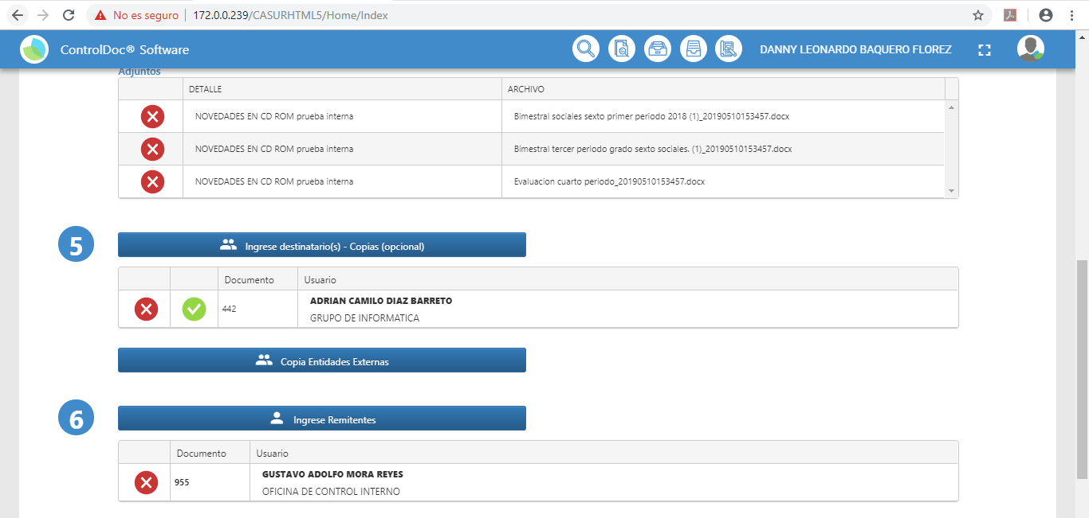
12 |  | 7) Radicar en esta opcion podemos Radicar el archivo y alli nos arroja un consecutivo y un ID del documento y se da por exitosa la redicacion. |  | 2019-05-20 |  |  |  | 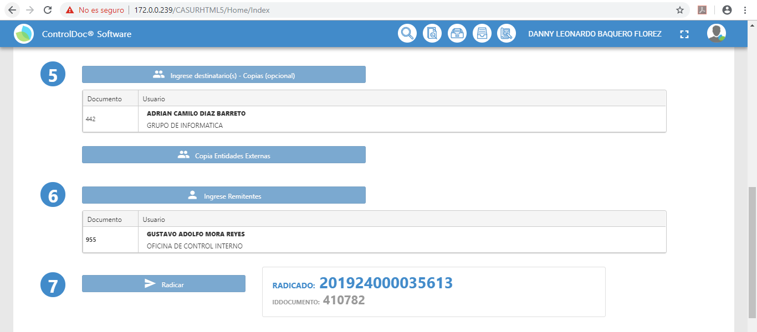
13 |  | 8) Generar Rotulo de Radicación, en este paso encontramos donde se muestra la información resumida del radicado y demas especificaciones del archivo y listo para imprimir. |  | 2019-05-21 |  |  |  | 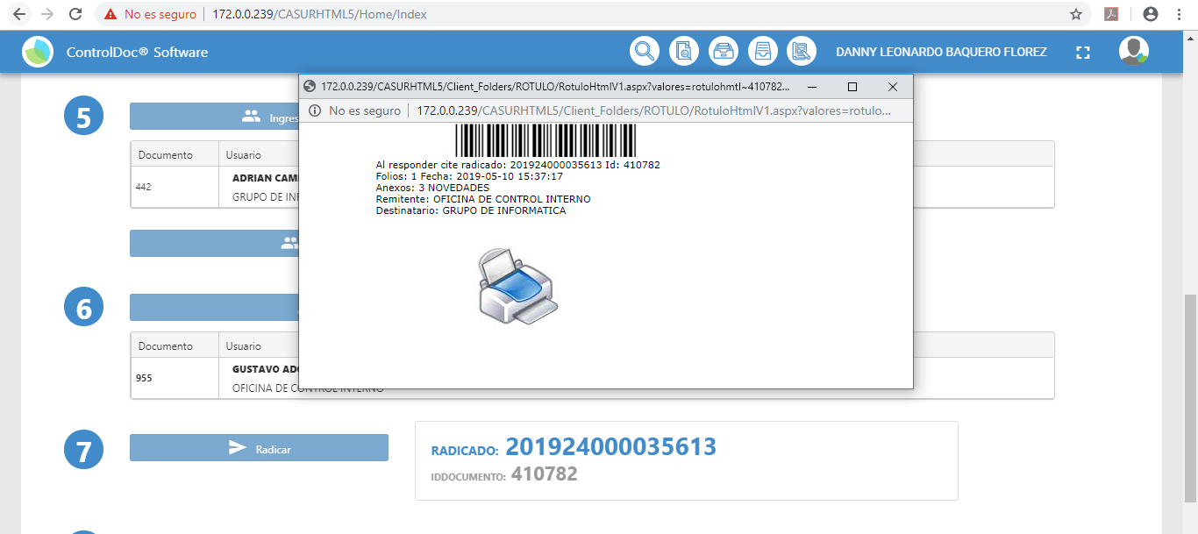
14 |  | 9) Imprimir Rotulo y adherir al documento. |  | 2019-05-22 |  | Quedó pendiente la impresión del rótulo
15 |  | Digitalizar Documentos, Digitalizar el documento con el software del Scanner, luego de haber procesados los documentos y guardar; seleccionar el archivo, visualizarlo y subir imagen.. |  | 2019-05-23 |  |  |  | 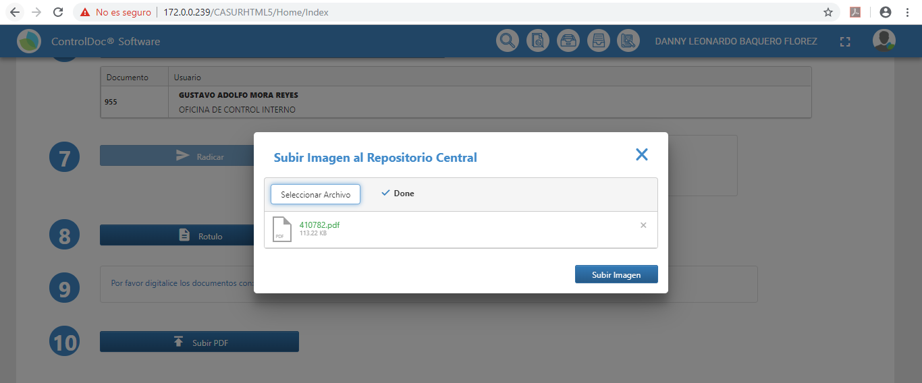
16 |  | 10) Subir PDF en este opcion podemos subir el archivo en este formato establecido para finalizar este proceso. |  | 2019-05-24 |  |  |  | 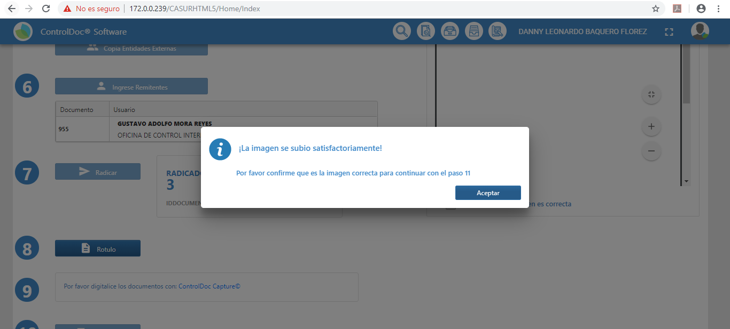
17 |  | 11) Verificar el documento digitalizado. |  | 2019-05-25 |  |  |  | 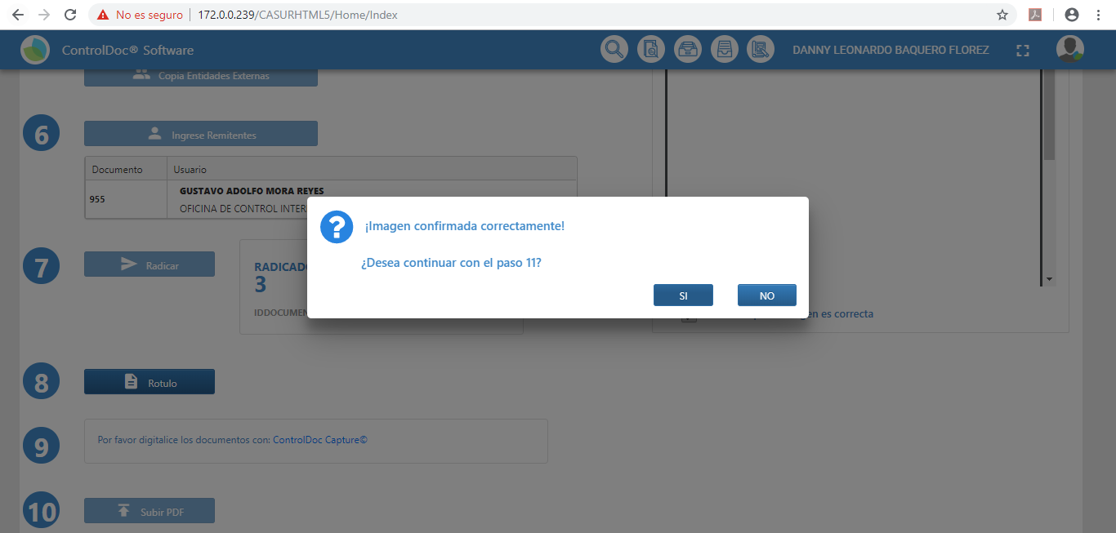

 | Observaciones Generales

 | Certificacion
 | Funcionario |  |  | Firma
 | Nombre
 | Cargo
 | Area
 | Fecha

PruebaNo.04 ( tareas Document)
 | PRUEBA
 |  |  |  |  | GTI-FOR-03 Versión: 01 Estado:Aprobado Vigencia: 20/01/2017 Pág 1 de xx

NOMBRE DE LA PRUEBA |  | FUNCIONALIDAD TAREAS DOCUMENTALES

OBJETIVO DE PRUEBA |  | Validar el cumplimiento de la funcionaliad que permite realizar la radicación de correspondencia Interna y Enviada

CASO DE USO PRUEBA |  |  | COMPLEJIDAD |  |  | Media

PERFIL/ ROL/ USUARIO |  | Usuarios Gestores (Fabian Montenegro, Edison Rodriguez, Marleny Paez, Maryuri Valencia)

TIPO DE NAVEGADOR |  | Chrome | No. PRUEBA | 4 | ESTADO DE PRUEBA | Exitoso

DESCRIPCIÓN DE LA PRUEBA
FLUJO DE PRUEBA No. | NOMBRE DEL PASO |  | FECHA EJECUCIÓN |  | OBSERVACIONES
1 | Ingresar por la URL http:
2 | Ingresar con usuario : según Perfil |  |  |  |  |  | 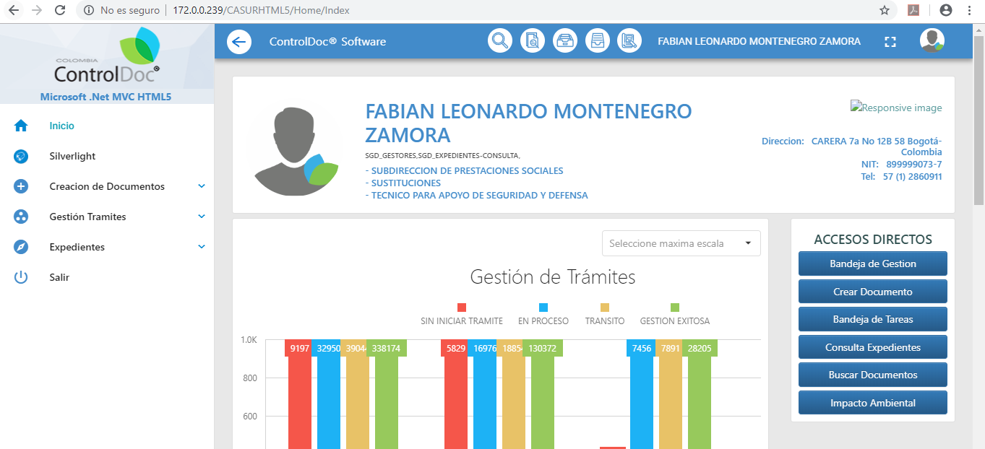
3 | PROYECTAR: Seleccionar el Menú Creación de Documentos / Crear Documento |  |  |  |  |  | 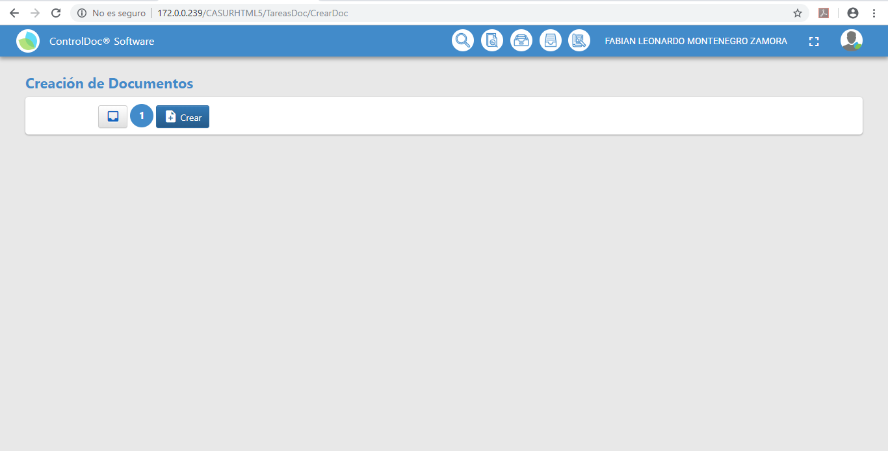
4 | Seleccionar la opción "Crear" |  |  |  |  |  | 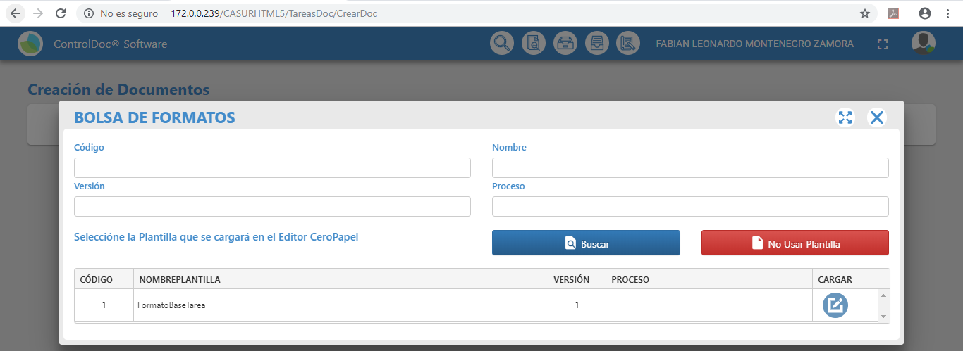
5 | Seleccionar el formato de oficio remisorio precargado en la bolsa de formatos ó seleccionar la opción “No usar plantilla” |  |  |  |  |  | 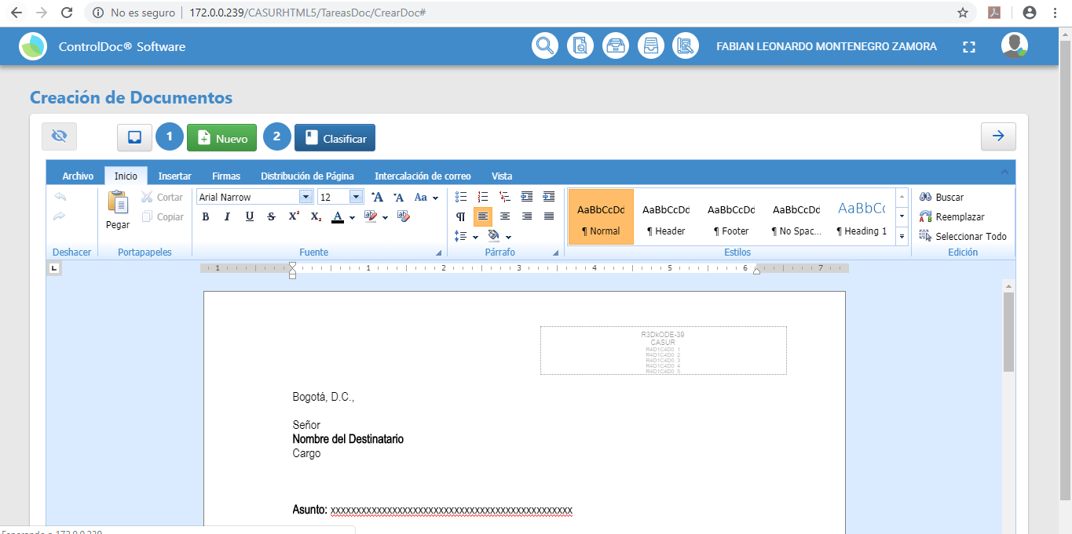
6 | Editar el Contenido del Documento Incluir Firma (Rubrica) |  |  |  | El usuario con el que se realizó la proyección no tiene relacionada la rurica en este ambiente.
7 | Seleccionar la opción "Clasificar" A. Selección de la clase de correspondencia (Interna ó Enviada) B. Clasificar el documento con base en la Tabla de Retención Documental C. De acuerdo a la clase de correspondencia seleccionada, el sistema habilito en el 3 paso la selección del Destinatario final de la comunicación radicada. |  |  |  |  |  | 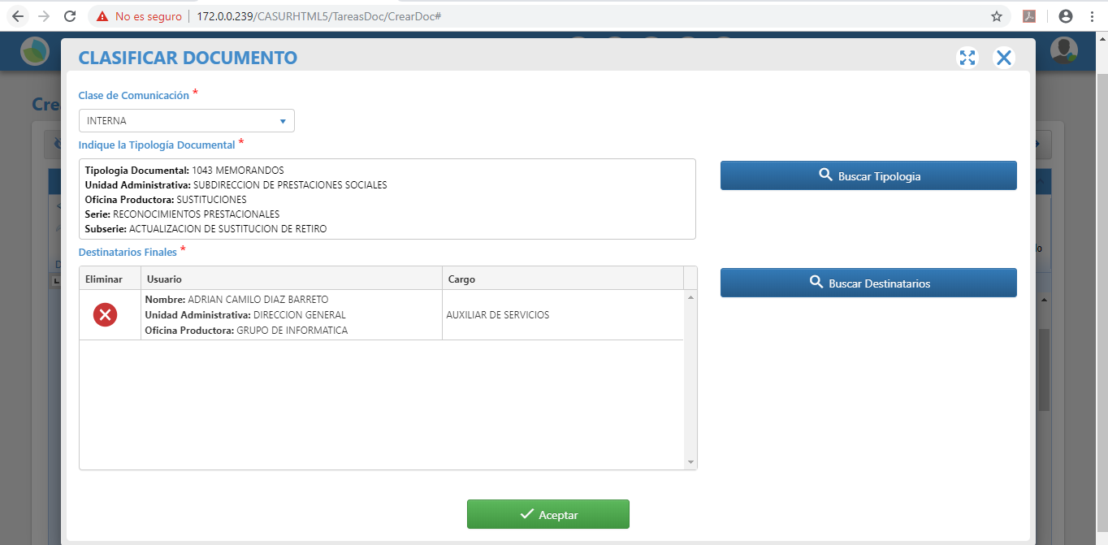
8 | Seleccionar la Acción que está ejecutando el usuario, para el primer escenario será PROYECTAR. |  |  |  |  |  | 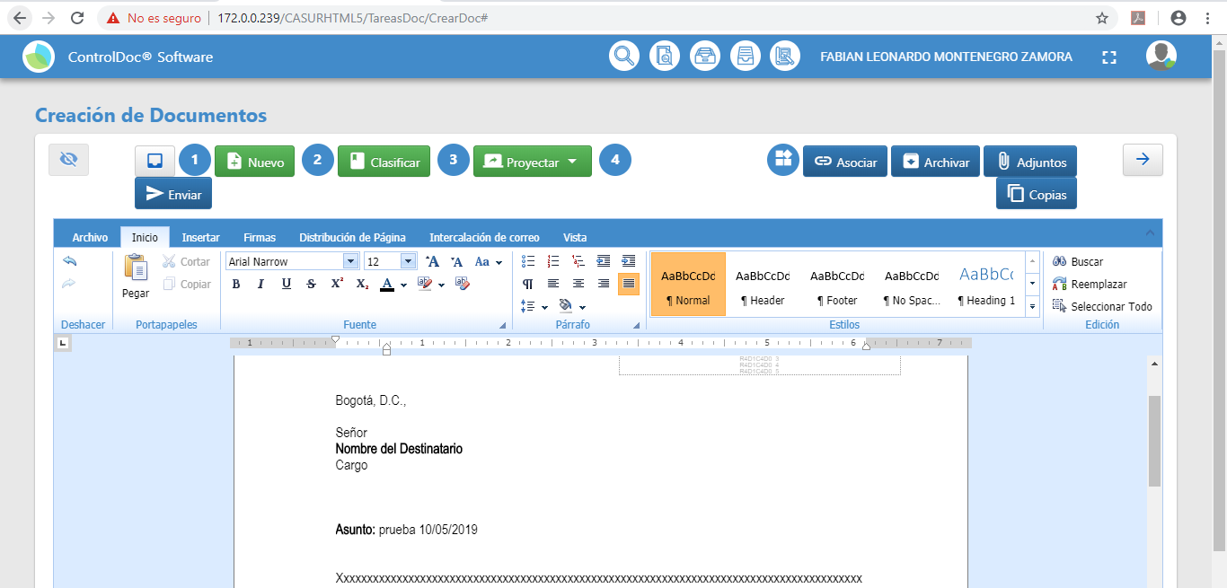
9 | Adjuntar Formato Al dar click en el botón "Adjuntar" se incluye la primera versión del formato diligenciado. |  |  |  |  |  | 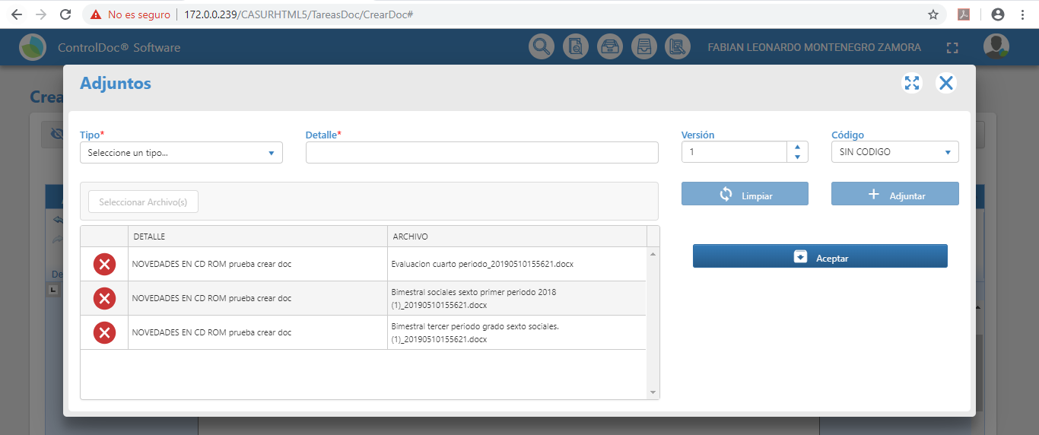
10 | Seleccionar el paso 4 “Enviar” el sistema solicita que se ingrese la siguiente: A. Usuario del sistema que va a recibir el documento proyectado, al consultar la Bandeja de Tareas Documentales. B. Se identifica cual es la acción que debe atender el usuario seleccionado. C. Se ingresan observaciones D. Al Aceptar el formulario, el sistema solicita que se diligencie el ASUNTO de la comunicación |  |  |  |  |  | 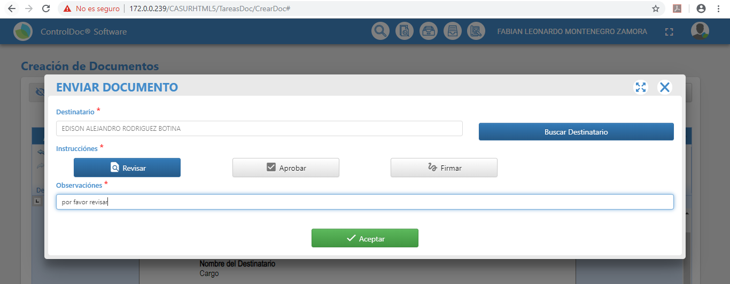
11 | Confirmar el mensaje de Notificación |  |  |  |  |  | 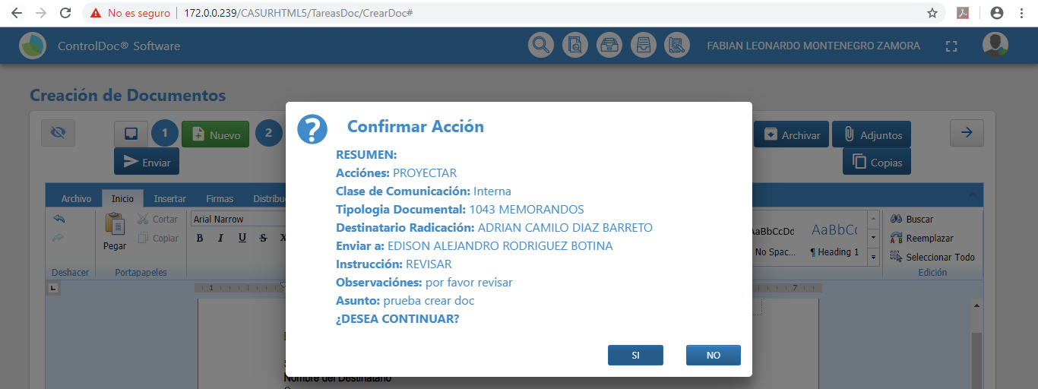
12 | REVISIÓN
13 | ingresa a la Bandeja de Tareas Documentales |  |  |  |  |  | 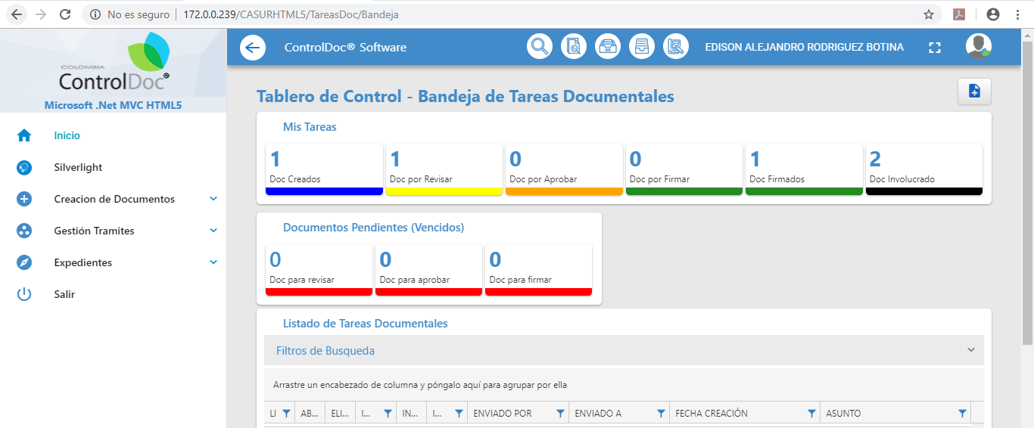
14 | consultar el documento en el estado “Doc por revisar” |  |  |  |  |  | 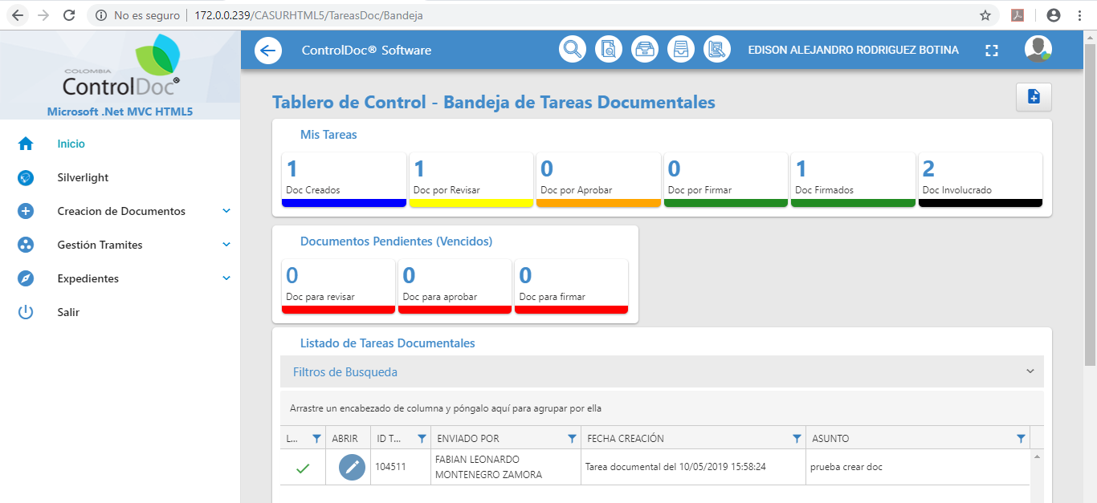
15 | Seleccionar la tarea Documental |  |  |  |  |  | 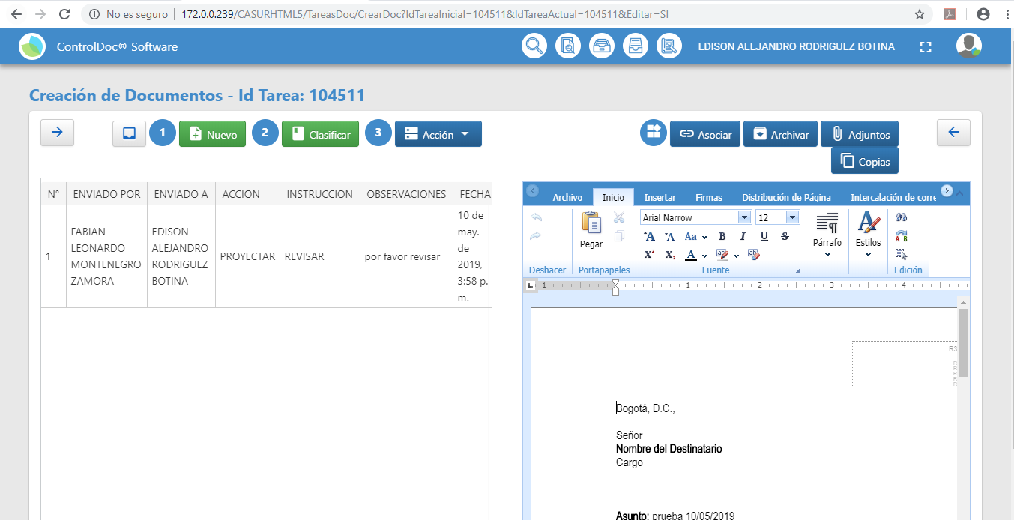
16 | Verificar los adjuntos y Descargar el archivo |  |  |  |  |  | 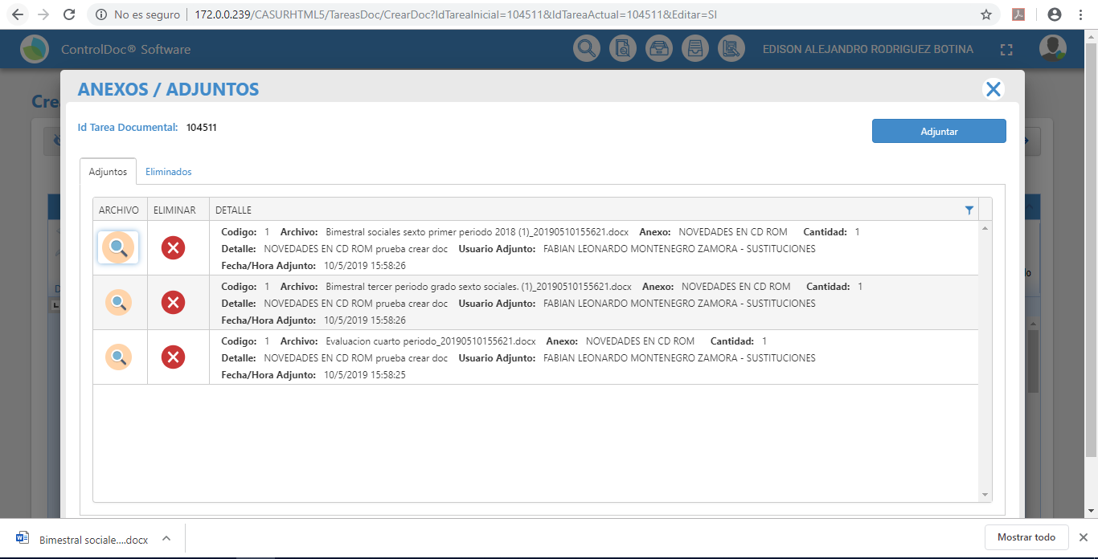
20 | Dar click en el Botón "Enviar" A. Usuario del sistema que va a recibir el documento proyectado, al consultar la Bandeja de Tareas Documentales. B. Se identifica cual es la acción que debe atender el usuario seleccionado "Aprobar". C. Se ingresan observaciones D. Al Aceptar el formulario, el sistema solicita que se diligencie el ASUNTO de la comunicación |  |  |  |  |  | 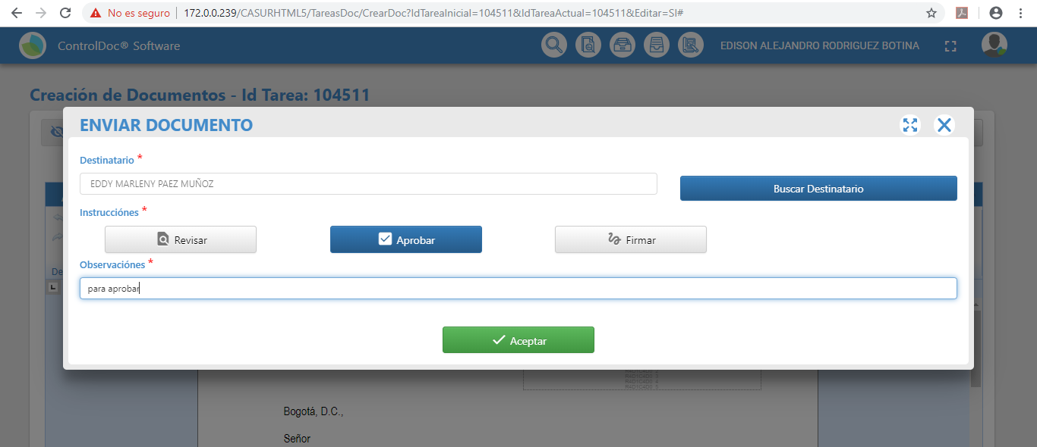
21 | APROBACIÓN
22 | ingresa a la Bandeja de Tareas Documentales |  |  |  |  |  | 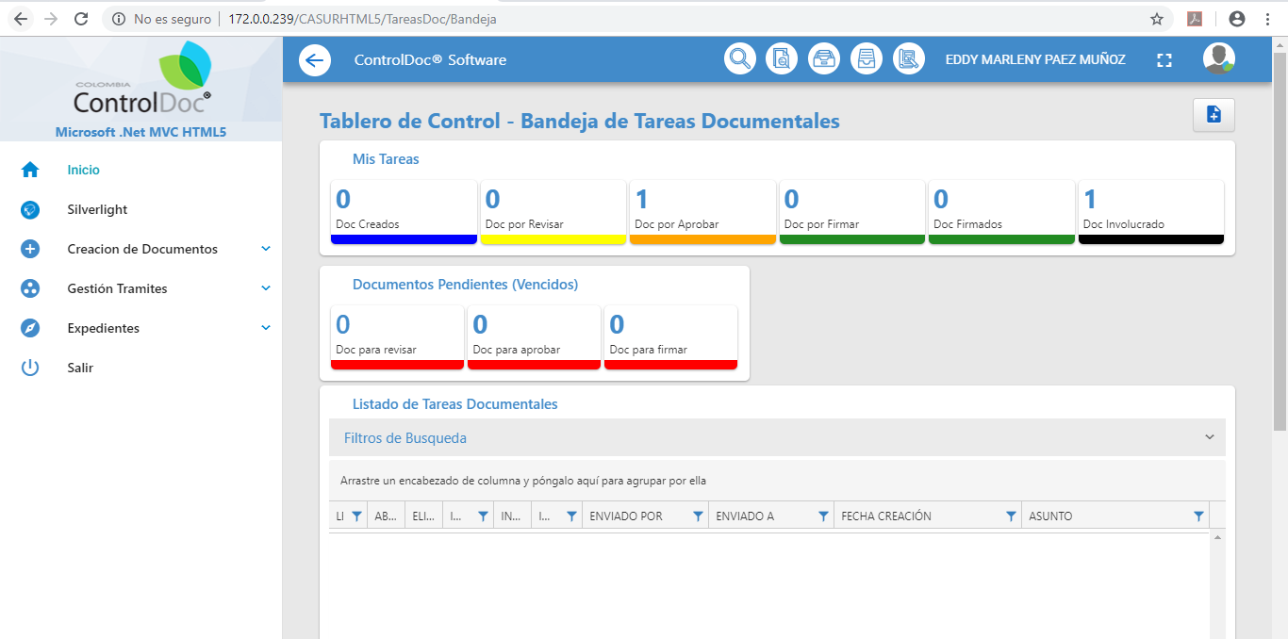
23 | Consultar el documento en el estado “Doc por aprobar” |  |  |  |  |  | 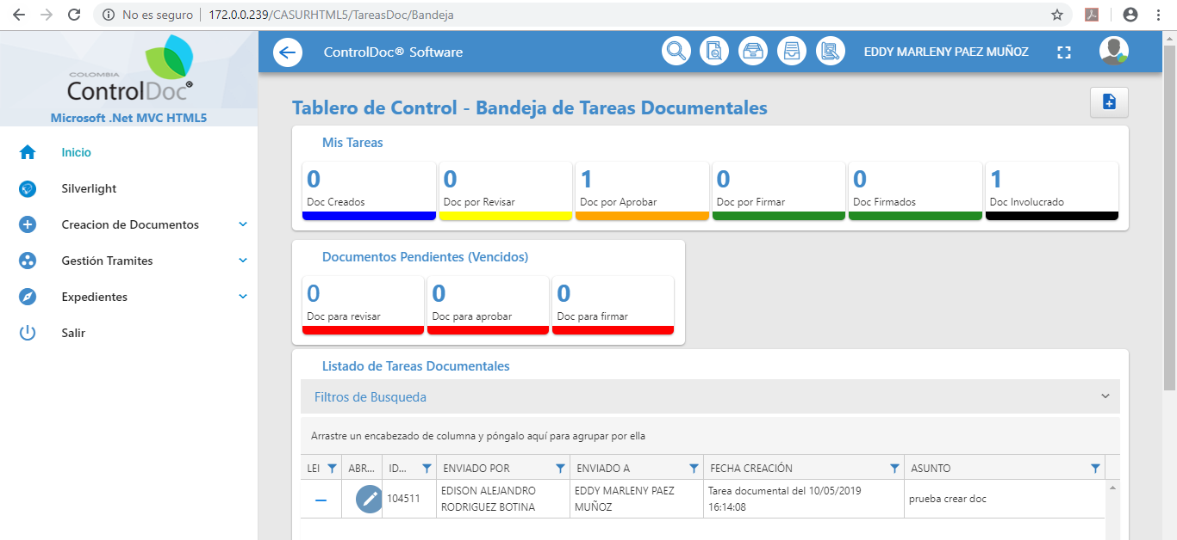
24 | Seleccionar la tarea Documental |  |  |  |  |  | 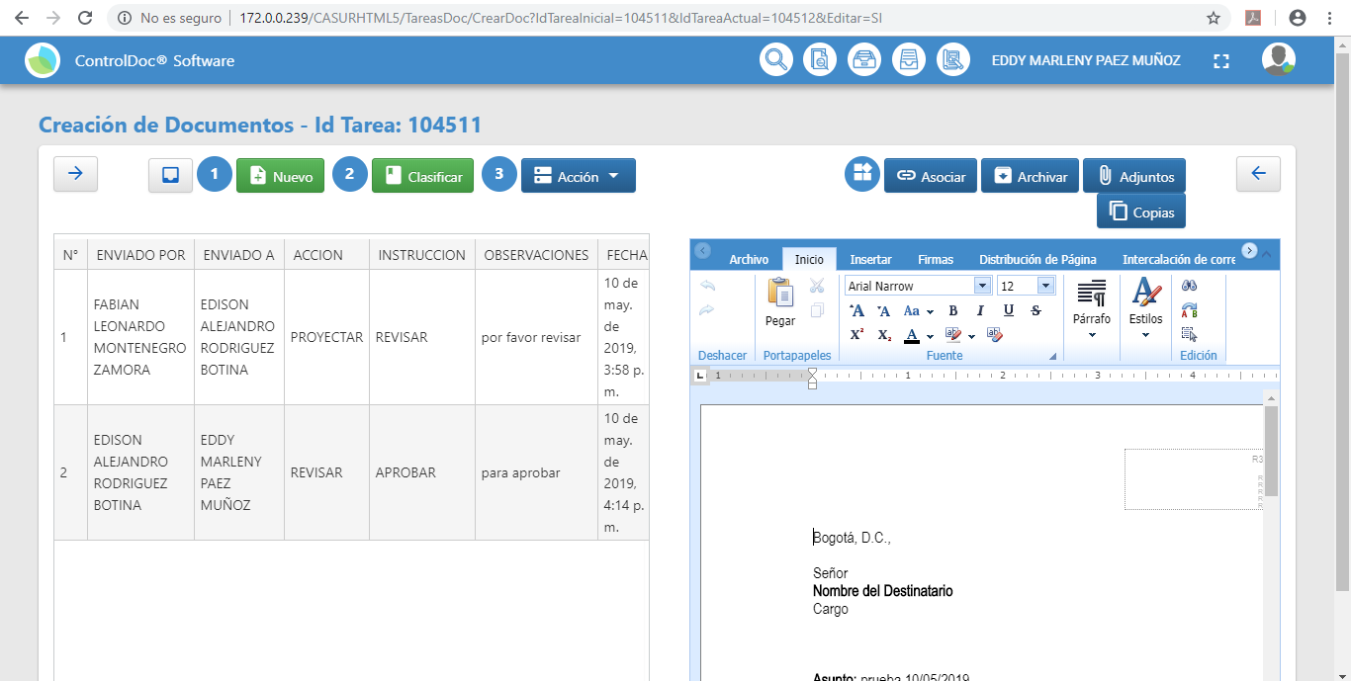
25 | Verificar los adjuntos y Descargar el archivo |  |  |  |  |  | 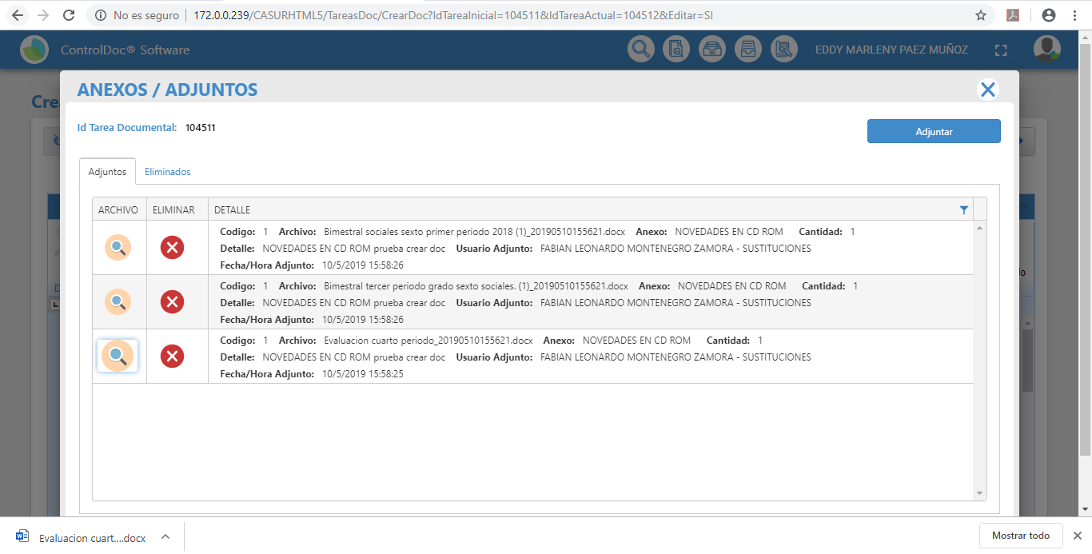
29 | Dar click en el Botón "Enviar" A. Usuario del sistema que va a recibir el documento proyectado, al consultar la Bandeja de Tareas Documentales. B. Se identifica cual es la acción que debe atender el usuario seleccionado "Firmar". C. Se ingresan observaciones |  |  |  |  |  | 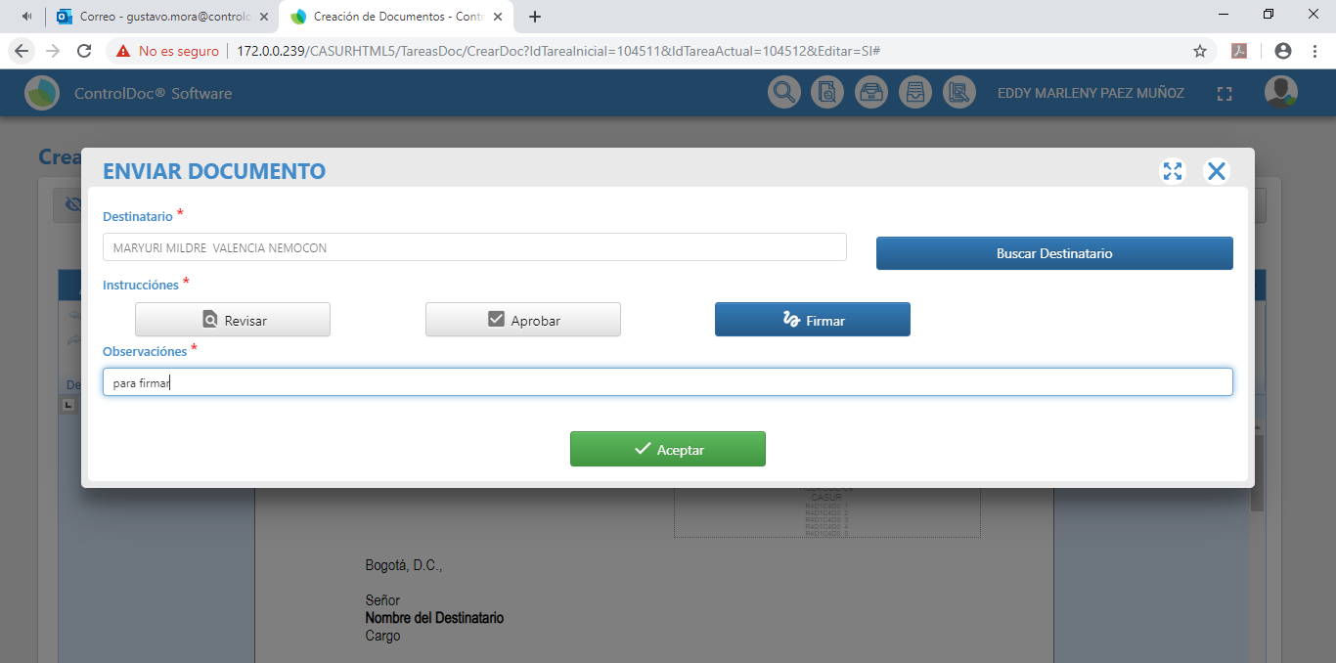
30 | FIRMAR y RADICAR
31 | ingresa a la Bandeja de Tareas Documentales |  |  |  |  |  | 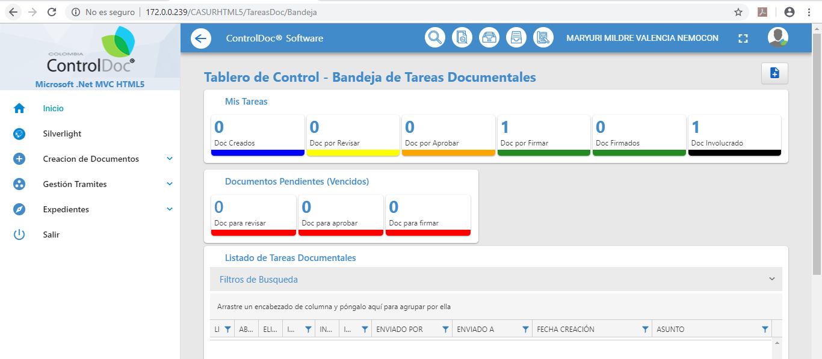
32 | Consultar el documento en el estado “Doc por firmar” |  |  |  |  |  | 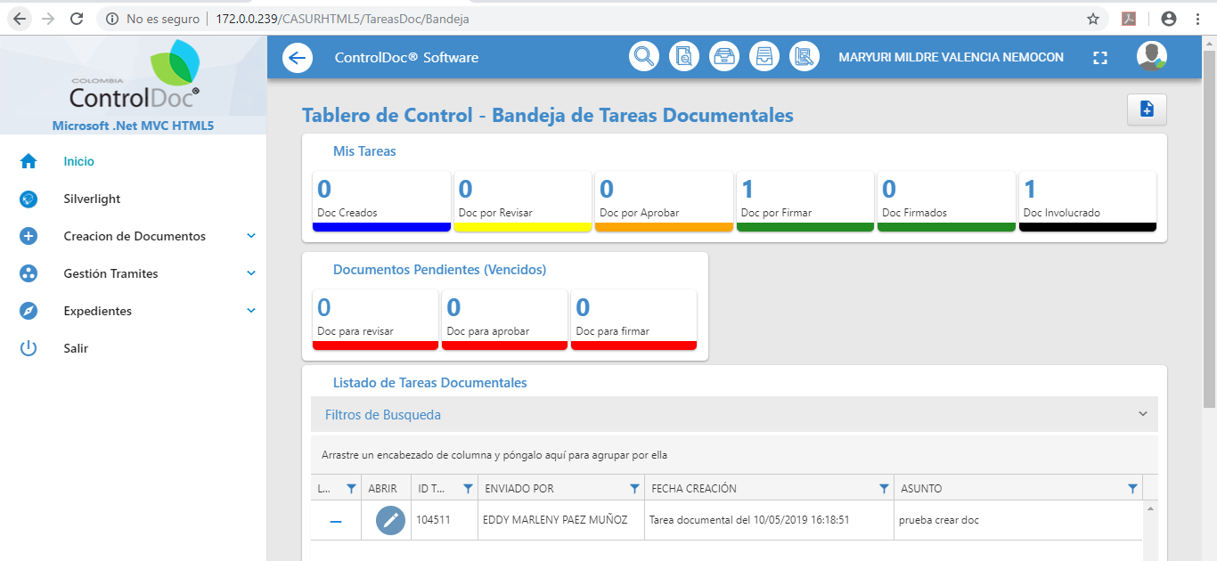
33 | Seleccionar la tarea Documental |  |  |  |  |  | 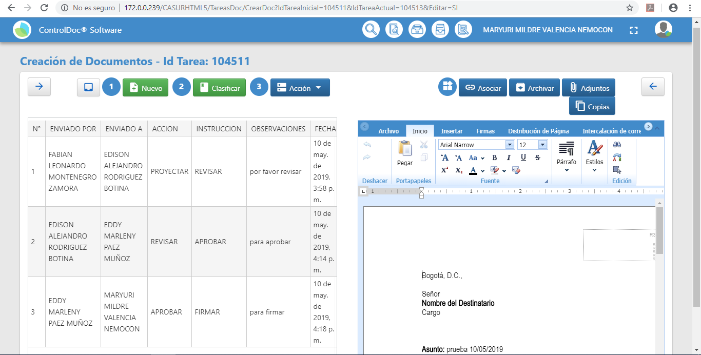
38 | Dar clic en la acción Firmar para poder radicar el documento. |  |  |  |  |  | 
39 | En caso se de estar de acuerdo, el usuario procede a Radicar el documento. |  |  |  |  |  | 
40 | Si el documento tramitado tiene clase de correspondencia ENVIADA se procede a imprimir el documento |  |  |  | Fuen una comunicación Interna, por lo cual no fue necesario imprimir el documento
41 | Verificación de la imagen coon el radicado generado |  |  |  |  |  | 

PruebaNo.06
 | PRUEBA
 |  |  |  |  | GTI-FOR-03 Versión: 01 Estado:Aprobado Vigencia: 20/01/2017 Pág 1 de xx

NOMBRE DE LA PRUEBA |  | BANDEJA DE GESTIÓN

OBJETIVO DE PRUEBA |  | Validar el cumplimiento de la funcionaliad que permite la gestión y trámite de las comunicaciones.

CASO DE USO PRUEBA |  |  | COMPLEJIDAD |  |  | Media

PERFIL/ ROL/ USUARIO |  | Usuarios Gestores (Fabian Montenegro, Edison Rodriguez, Marleny Paez, Maryuri Valencia)

TIPO DE NAVEGADOR |  | Chrome | No. PRUEBA | 6 | ESTADO DE PRUEBA | Exitosa

DESCRIPCIÓN DE LA PRUEBA
FLUJO DE PRUEBA No. | NOMBRE DEL PASO |  | FECHA EJECUCIÓN |  | OBSERVACIONES
1 | Ingresar por la URL http
2 | Ingresar con usuario : según Perfil |  |  |  |  |  | 
3 | En el front inicial seleccionar la opción de Gestión de Trámites / Bandeja de Gestión |  |  |  |  |  | 
4 | Identificar la Sección "Sin Iniciar Trámie" |  |  |  |  |  | 
5 | Seleccionar el radicado |  |  |  |  |  | 
6 | Seleccionar la opción "Información" |  |  |  | Corresponde a la imagen anterior también
7 | Visualizar el Flujo de Trabajo |  |  |  |  |  | 
8 | Seleccionar el Botón "Visualizar PDF |  |  |  |  |  | 
11 | Salir del Formulario y regresar a la Bandeja de Gestión.
12 | Seleccionar la opción "TRAMITAR" |  |  |  |  |  | 
13 | Seleccionar la opción "Enviar a Otro Funcionario" |  |  |  |  |  | 

